Sheet1
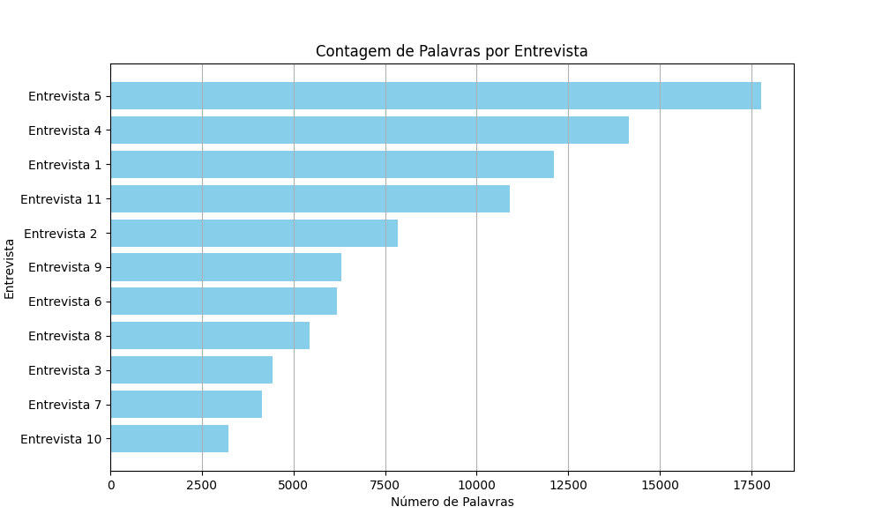
Entrevista | Palavras
Entrevista 1 | 12111
Entrevista 2 | 7841
Entrevista 3 | 4433
Entrevista 4 | 14160
Entrevista 5 | 17768
Entrevista 6 | 6178
Entrevista 7 | 4138
Entrevista 8 | 5430
Entrevista 9 | 6305
Entrevista 10 | 3215
Entrevista 11 | 10902

